BugReport1
ID | Priority | Severity | Summary | Precondition | Steps to reproduce | Actual result | Expected result | Additional information/Environment |  | Attachments
1 | Low | Trivial | Наличие принудительно воспроизводимого контента | 1. Открыть страницу YouTube. | 1. Зайти на страницу любого канала | Автоматически включается видео со звуком | Принудительно воспроизводимого контента (фоновой музыки, автоматически включающихся видеороликов) нет | (64 бит) Windows 11 Home | 1. Google Chrome Version 111.0.5563.65 2. Firefox Developer Edition Version 112.0b3 3. Opera Developer Edition Version 98.0.4732.0
2 | Low | Minor | Проверка валидности вёрстки | 1. Открыть страницу YouTube. 2. Открыть страницу validator.w3.org | 1. Скопировать ссылку сайта Youtube 2. Вставить ссылку в поле для ввода на странице validator.w3.org 3. Нажать Check | Обнаружено 17 сообщений Errors | Допустимо наличие Warnings и Info messages. Наличие сообщений Errors недопустимо | (64 бит) Windows 11 Home | 1. Google Chrome Version 111.0.5563.65 2. Firefox Developer Edition Version 112.0b3 3. Opera Developer Edition Version 98.0.4732.0 | 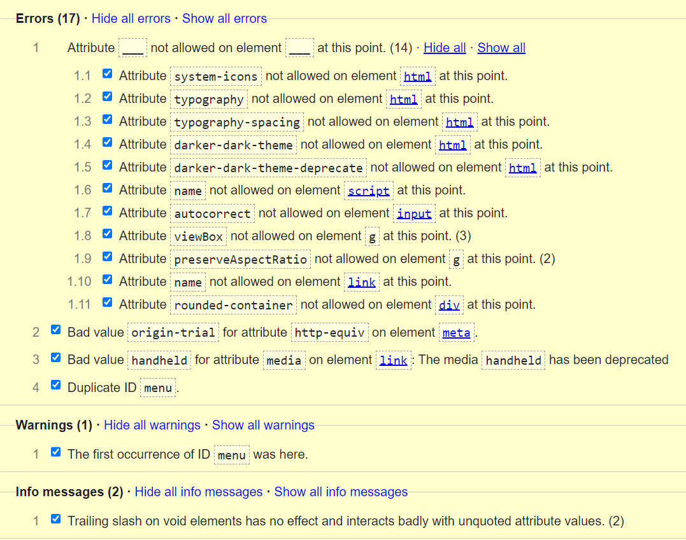
3 | Low | Minor | Проверка требований Google Page Speed | 1. Открыть страницу YouTube. 2. Открыть страницу pagespeed.web.dev | 1. Скопировать ссылку сайта Youtube 2. Вставить ссылку в поле для ввода на странице pagespeed.web.dev 3. Нажать Check | Проверка производительности не пройдена | Выполнены требования Google Page Speed: сайт находится в "зеленой" зоне и на мобильных, и на десктопах. | (64 бит) Windows 11 Home | 1. Google Chrome Version 111.0.5563.65 2. Firefox Developer Edition Version 112.0b3 3. Opera Developer Edition Version 98.0.4732.0 | 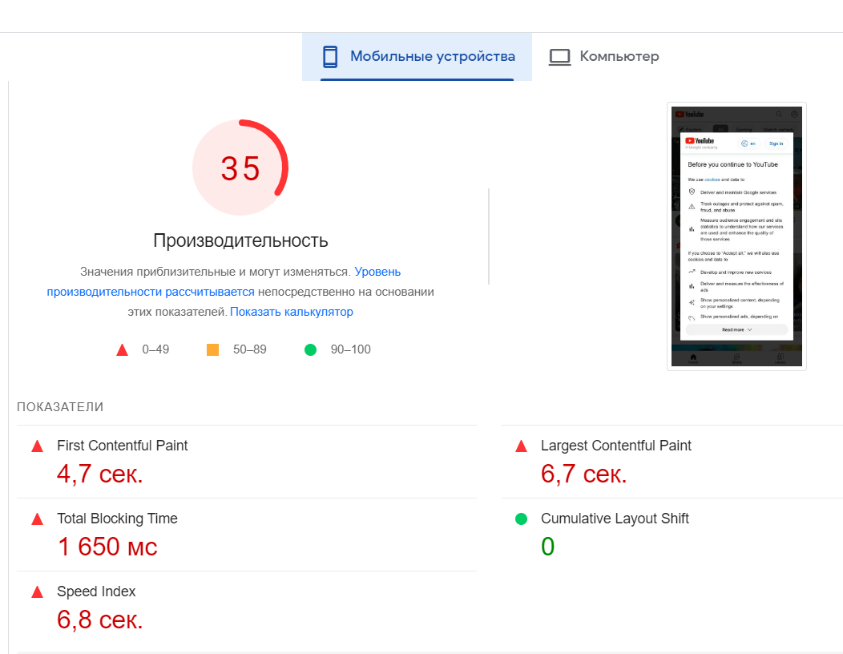 | 